Zadanie 3.6
a) Inne środki transportu, niż komunikacja miejska (procent pracowników)
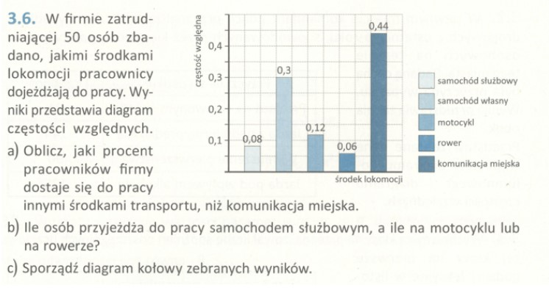
LP | Środek Transportu |  | Częstość | Procent
1 | Samochód Służbowy |  | 0.08 | 8%
2 | Samochód Własny |  | 0.3 | 30%
3 | Motocykl |  | 0.12 | 12%
4 | Rower |  | 0.06 | 6%
5 | Komunikacja Miejska |  | 0.44 | 44%
 |  |  |  | 100%
 | Komunikacja miejska |  | 44 | 44%
 | Inne środki transportu |  | 56 | 56%

 | Obliczenie procent innych środków
 | Wszystkie środki transp. |  | 100%
 | Inne środki transportu |  | 56%
 | Obliczony wynik |  | 44%

 | Działanie: 100% - 44% = 56%

Wykres z Podpunktu A
Dane do wykresów (A)
SS | 28.8
SW | 108
M | 43.2
R | 21.6
KM | 158.4
Odpowiedź do zadania [ 3.6. a) ]:
Innymi środkami transportu niż komunikacja miejska przemieszcza się 56% pracowników firmy.

b) Ilość osób przyjeżdżających samochodem służbowym, motocyklem, rowerem

 | PF - Pracownik Firmy |  | Samochód Służbowy (SS) |  | Motocykl (M) | Rower (R)
 | Ilość PF | Procent | /// /// /// /// /// /// /// |  | /// /// /// | /// /// ///
 | 50 PF | 100% | 0.08 = 8% |  | 0.12 = 12% | 0.06 = 6%
 | 0.5 PF | 1% | /// /// /// /// /// /// /// |  | /// /// /// | /// /// ///
 | 1 PF | 2% | 4 |  | 6 | 3

 |  | Łączna ilość osób przyjeżdzająch (SS, M, R) |  |  |  | 13

Odpowiedź do zadania [ 3.6. b) ]:
Do pracy samochodem służbowym, motocyklem i rowerem przyjedża łącznie 13 osób.

c) Diagram kołowy z zebranych wyników
Wykres z Podpunktu B
Dane do wykresów (B)
SS | 4
M | 6
R | 3
 | 360° = 100% |  |  |  |  | Dane do wykresów (A)
 | 3,6° = 1% |  |  |  |  | SS | 28.8
 |  |  |  |  |  | SW | 108
Samochód Służbowy (SS) |  |  | 0.08 = 8% * 3.6° = 28.8° |  |  | M | 43.2
Samochód Własny (SW) |  |  | 0.30 = 30% * 3.6° = 108° |  |  | R | 21.6
Motocykl (M) |  |  | 0.12 = 12% * 3.6° = 43.2° |  |  | KM | 158.4
Rower (R) |  |  | 0.06 = 6% * 3.6° = 21.6°
Komunikacja Miejska (KM) |  |  | 0.44 = 44% * 3.6° = 158,4° |  |  | Dane do wykresów (B)
 |  |  |  |  |  | SS | 4
Zadanie wykonał: |  |  |  |  |  | M | 6
(1) Imię i nazwisko: Łukasz Tworzydło |  |  |  |  |  | R | 3
(2) Numer albumu: gd29623
(3) Numer grupy: INIS5_wszyscy

